Недвижимость
Перечень объектов недвижимого имущества, предлагаемых для реализации проектов в сфере туризма

№ п/п | Наименование объекта недвижимого имущества, инвентарный номер (С,D) | Местонахождение | Площадь, м2 | Характеристика | Сведения о балансодержателе | Наличие технического паспорта, государственной регистрации объекта недвижимости | Стоимость (указать, оценочная, рыночная - на какую дату), рублей (при наличии информации) | Площадь земельного участа (га), Целевое назначение земельного участка/ назначение земельного участка в соответствии с единой классификацией назначения объектов недвижимого имущества | Ограничения (обременения) прав в использовании земельного участка, в том числе земельный сервитут | Транспортное сообщение (автомобильный, ж/д, авиа), удаленность от основных магистралей | Наличие инфраструктуры (при отсутствии примерное расстояние до места подключения), наличие ограничений | Способ предоставления объекта (аренда, безвозмездное пользование, продажа, иное), требуется ли проведение аукциона | Возможные направления использования | Фотография
1 | 2 | 3 | 4 | 5 | 6 | 7 |  | 8 | 9 | 10 | 11 | 12 | 13 | 14
город Могилев
1 | Комплекс административных зданий, два сарая, водопроводная и канализационная сети, дворовые сооружения, в т.ч: административное здание, инв. № 700/С-13773, (включено в список историко- культурных ценностей Республики Беларусь), административное здание, инв. № 700/С- 13775 (включено в список историко- культурных ценностей Республики Беларусь), административное здание, инв. № 700/С-13774 | г. Могилев, пер Комиссариатский, 4,4/4, 6, ул.Первомайская,26А | 1252,1, в т.ч. 430,3, 355,3, 466,5 | двухэтажное каменное здание с двумя подвалами, год постройки - до 1917 г. фундамент - бутовый, стены кирпичные, перекрытия: чердачные и междуэтажные -деревянные, подвальное - каменные своды; крыша железная; отопление - центральное; водопровод и канализация отсутствуют, двухэтажное каменное здание, год постройки - до 1917 г. фундамент - бутовый, стены кирпичные, перекрытия: чердачные и междуэтажные - железобетонные, крыша шиферная; отопление - центральное; водопровод и канализация отсутствуют, двухэтажное кирпичное здание, год постройки - до 1917 г. фундамент - бутобетон, стены кирпичные, перекрытия: деревянные, крыша металлическая; отопление - центральное; имеются водопровод и канализация | КУП "ЖРЭУ Ленинского района г.Могилева" УНП 790214175 Могилевская обл., г. Могилев, ул. Пионерская, 39 | имеются | 1636412.29 | 0,1630 (га) | земельный участок, расположен на природных территориях, подлежащих специальной охране в водоохранных зонах, в зоне санитарной охраны источников питьевого водоснабжения централизованных систем питьевого водоснабжения, земельные участки, расположенные в зонах охраны недвижимых материальных историко-культурных ценностей | комплекс зданий расположен в центральной части г. Могилева | точки подключения всех коммуникаций (электричество, водопровод, канализация, теплосеть) расположены в непосредственной близости от здания, расстояние до них не превышает - (10 - 50) м | продажа на электронных торгах | гостиничный комплекс | 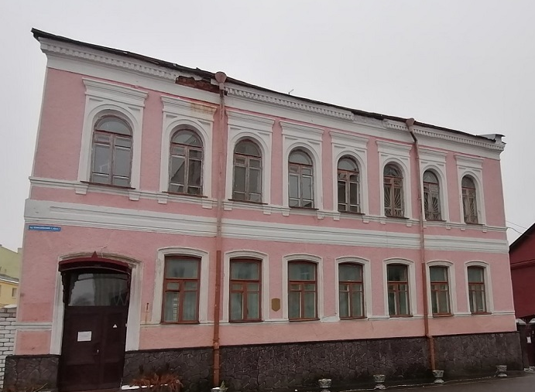 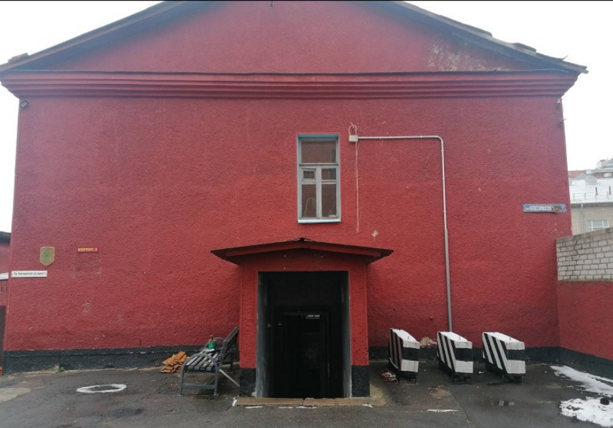 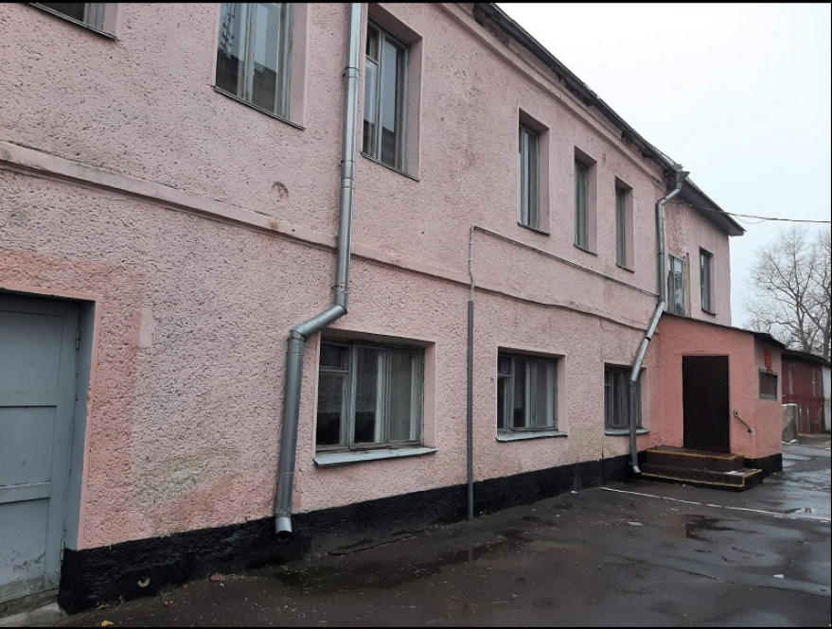
город Бобруйск
1 | капитальное строение с инвентарным номером 710/С-2041 (Гостевой дом "Радуга") | г. Бобруйск, ул. Шевченко, 14 | 524.2 | трехэтажное кирпичное здание с подвалом | ОАО "ФанДОК" | имеется | нет | 0,0774 га, для размещения объектов иного назначения | отсутствуют | автомобильный | имеется | продажа | создание гостиничного комплекса либо иного объкета туризма
2 | капитальное строение с инвентарным номером 710/С-7949 (Здание бани с сауной) | г. Бобруйск, ул. Шевченко, 14 | 91.0 | одноэтажное кирпичное здание |  | имеется | нет |  |  |  |  |  |  | 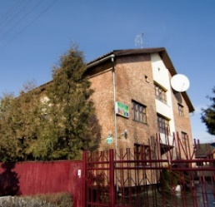
3 | капитальное строение с инвентарным номером 710/С-7950 (Здание гаража) | г. Бобруйск, ул. Шевченко, 14/1 | 33.1 | здание с навесом |  | имеется | нет
4 | инвентарный номер 710/С-51024 Склад | г. Бобруйск, ул. Крепостной Вал, 19 | 487.9 | год постройки - 1820 г. | УК "Бобруйский краеведческий музей" | имеется | нет | 0,2744 га, земельный участко для обслуживания здания склада | земли природоохранного, оздоровительного, реакционного и историко-культурного назначения | автомобильный | в проектной документации запланировано строительство новой трансформаторной подстанции | на праве оперативного управления | строительство музейного комплекса
5 | инвентарный номер 710/С-51026 Склад | г. Бобруйск, ул. Крепостной Вал, 17 | 918.4 | год постройки - 1820 г. | УК "Бобруйский краеведческий музей" | имеется | нет | 0,4732 га, земельный участко для обслуживания здания склада | земли природоохранного, оздоровительного, реакционного и историко-культурного назначения |  | в проектной документации запланировано строительство новой трансформаторной подстанции | на праве оперативного управления | строительство музейного комплекса
6 | инвентарный номер 710/С-51030 Склад | г. Бобруйск, ул. Крепостной Вал, 15 | 244.7 | год постройки - 1820 г. | УК "Бобруйский краеведческий музей" | имеется | нет | 0,3245 га, земельный участко для обслуживания здания склада | земли природоохранного, оздоровительного, реакционного и историко-культурного назначения |  | в проектной документации запланировано строительство новой трансформаторной подстанции | на праве оперативного управления | строительство музейного комплекса | 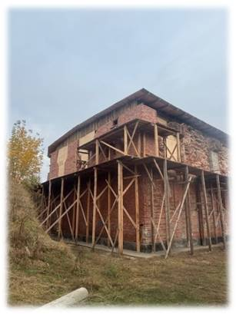
Белыничский район
1 | здание ясли-сада с прачечной инвентарный номер 701/С-7133, 701/С-7100 | Белыничский район, Запольский сельсовет, дер.Заполье, ул.Центральная, д.79, 79/1 | 246.4 | Одноэтажное здание ясли-сада 1975 года постройки с уборной, двумя сараями, пристройкой к сараю, погребом, забором, водопроводом и канализацией (фундамент из кирпича, стены бревенчатые, отопление от котла на твердом топливе, централизованное холодное водоснабжение)и одноэтажное здание прачечной 1975 года постройки с канализацией (фундамент из кирпича, стены бревенчатые, печное отопление, центральное водоснабжение) | Отдел по образованию Белыничского райисполкома | имеются актуальные технические паспорта | оценочная стоимость на 01.03.2024 составляет 54 003,78 руб. | 0,2496 га, целевое назначение - для содержания и обслуживания существующих зданий и сооружений/земельный участок для размещения объектов образования и (или) воспитания | отсутствуют | Имеется удобное транспротное сообщение, удаленность от г.Белыничи составляет 20 км., от съезда с трассы М-4 - 15 км. | Имеется развитая инфраструктура и возможность подключения к коммуникациям (ЛЭП, возможно подключение водопровода и канализации) | продажа | организация Дома охотника | 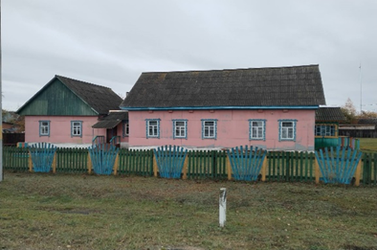 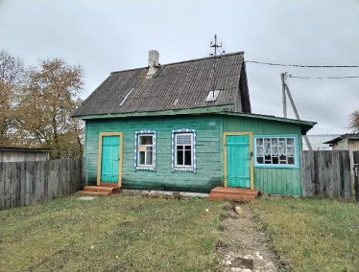
2 | здание школы с мастерской инвентарный номер 701/С-6622, 701/С-6623 | Белыничский район, Головчинский сельсовет, дер.Малый Кудин, ул.Школьная, д.41А, 41А/1 | 625.9 | Одноэтажное здание школы 1965 года постойки года с тремя пристройками, уборной, сараем, овощехранилищем, забором металлическим, канализационной и водопроводными сетями (фундамент из бутобетона, стены кирпичные, отопление от котла на твердом топливе, централизованное холодное водоснабжение и канализация) и одноэтажное здание мастерской 1974 года постройки с террасой (фундамент из кирпича, стены бревенчатые) | Отдел по образованию Белыничского райисполкома | имеются актуальные технические паспорта | оценочная стоимость на 01.03.2024 составляет 144 709,93 руб. | 0,8416 га, целевое назначение - для содержания и обслуживания существующих зданий и сооружений/земельный участок для размещения объектов образования и (или) воспитания | отсутствуют | Имеется удобное транспротное сообщение, удаленность от г.Белыничи составляет 7 км., от съезда с трассы М-4 - 13 км. | Имеется развитая инфраструктура и возможность подключения к коммуникациям (ЛЭП, возможно подключение водопровода и канализации) | продажа | огранизация коллективных средств размещения, мест временного размещения | 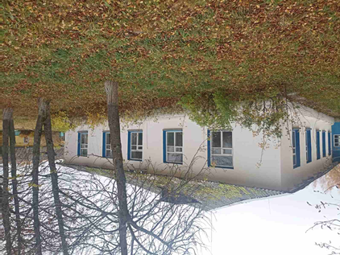 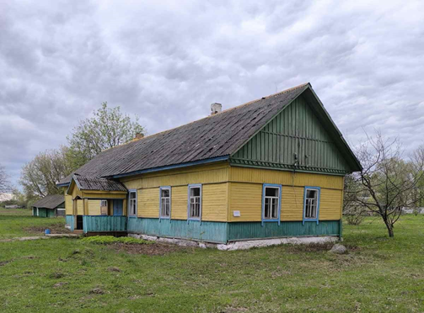
3 | здание ясли-сада инветнарный номер 701/С-6993 | Белыничский район, Ланьковский сельсовет, аг.Ланьково, ул.Юбилейная, д.9Г | 734.3 | Одноэтажное здание ясли-сада 1991 года постройки с подвалом, четырьмя дворовыми сооружениями с фундаментом из фундаметных блоков железобетонных, стены из кирпича и силикатных блоков, с центральным водопроводом и канализацией, центральным отоплением) | Отдел по образованию Белыничского райисполкома | имеется актуальная ведомость технических характеристик | оценочная стоимость на 01.03.2026 составляет 47 714,93 руб. | 0,3502 га, целевое назначение - для строительства и обслуживания зданий и сооружений/земельный участок для размещения объектов образования и (или) воспитания | отсутствуют | Имеется удобное транспротное сообщение, удаленность от г.Белыничи составляет 4 км., от съезда с трассы М-4 - 9 км. | Имеется развитая инфраструктура и возможность подключения к коммуникациям (ЛЭП, возможно подключение водопровода и канализации) | продажа | организация базы отдыха (гостевые номера, пункт питания) | 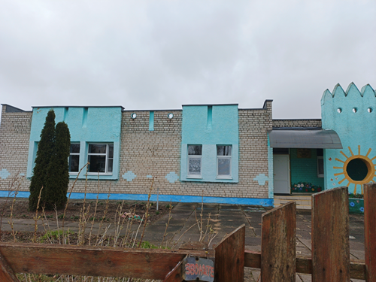 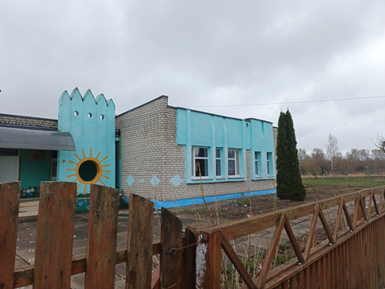
4 | здание школы, с зданием начальной школы и мастерской с инвентарными номерами 701/С-6135 701/С-6133 и 701/С-6132 | Белыничский район, Запольский сельсовет, дер.Заполье, ул.Школьная, д.4 | 1613.4 | Представляет собой комплекс зданий: двухэтажное каменное здание школы с подвалом, сараем, спортивным залом 1956 года постройки с водопроводом и канализацией гаражом, туалетом, сараем, одноэтажное деревянное здание начальной школы с пристройкой 1974 года постойки и идноэтажное деревянное здание пристройки к зданию столовой (мастерская) с котельной 1980 года постройки | Отдел по образованию Белыничского райисполкома | Имеются техничские паспорта на объекты | нет | 1,2713 га, целевое назначение - для содержания и обслуживания существующих зданий и сооружений/земельный участок для размещения объектов образования и (или) воспитания | имеются ограничения (обременения) прав в использовании земель, находящихся в водоохранных зонах водных объектов вне прибрежных полос, код-2, площадь 0,2713 гоа | Имеется удобное транспротное сообщение, удаленность от г.Белыничи составляет 20 км., от съезда с трассы М-4 - 15 км. | Имеется развитая инфраструктура и возможность подключения к коммуникациям (ЛЭП, возможно подключение водопровода и канализации) | продажа | огранизация коллективных средств размещения, мест временного размещения | 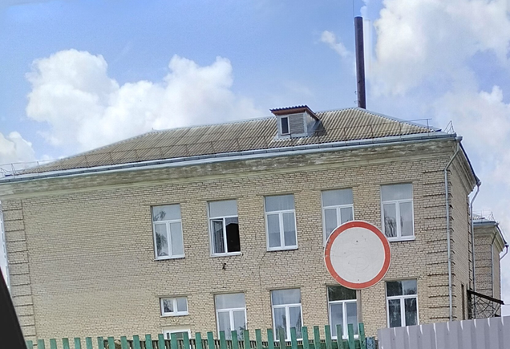
Бобруйский район
1 | здание бывшей столовой | Бобруйский район, п. Глуша, ул. Октябрьская, д 26 | 258.0 | Площадь объекта 258 кв. м. Помещение столовой находится в здании торгового комплекса (имеется магазин) | Кировское райпо | имеется | аренда 319,9 рубля в месяц (1 кв.м. - 1,24 рубля) | 0,3421 (для содержания торгового комплекса) | нет | автомобильное, Р43 | электроснабжение, водоснабжение, водоотведение | аренда | создание объекта придорожного сервиса
Быховский район
1 | изолированное помещение (магазин) | Быховский район, д. Холстово | 398.0 |  |  | имеется | аренда, 398 рублей в месяц |  |  | автомобильное, Р120 | отсутствует | аренда, возможна продажа | создание объекта придорожного сервиса
2 | изолированное помещение (столовая) | Быховский район, д. Чечевичи | 319.2 |  |  | имеется | продажа, 70 000 рублей |  |  | автомобильное, Р93 | электроснабжение, водопровод, местная канализация, отопление | продажа | создание объекта придорожного сервиса
3 | изолированное помещение (магазин) | Быховский район, д. Селец | 184.0 |  |  | имеется | продажа, 31 580 рублей |  |  | автомобильное, М8, Р93 | отсутствует | продажа | создание объекта придорожного сервиса
Глусский район
1 | комплекс недвижимого имущества здание нежилое, 711/С-2043, сооружение неустановленного назначения, 711/С-12709, здание нежилое, 711/С-12311, здание жилое, 711/С-2051, здание нежилое, 711/С-2050, здание нежилое, 711/С-12310, здание нежилое, 711/С-2052, сооружение неустановленного назначения, 711/С-12389, здание нежилое, 711/С-2045 | Могилевская область, Глусский район, в районе д. Городок | общая площадь сданий и сооружений - 10824,4 | со следами частичных разрушений | по состоянию на 23.07.2026 идет передача в собственность отдела по образованию Глусского района от ООО "ВЕРДИ-ГРУПП" | есть на все объекты комплекса | нет | 10,8783 га, земельный участок для размещения объектов иного назначения | отсутствуют | в 35 км от Бобруйска и недалеко от городского посёлка Глуск, находится в 1,5 км от автомобильной дороги Р-34 Осиповичи-Глуск-Озаричи. | 1,5 км от линии электропередач, водопровода и канализации | аренда, продажа | лечебно-оздоровительный туризм, экологический туризм
Дрибинский район
1 | здание детского сада | аг. Рясно, Дрибинский р-н | 1889.4 | Одноэтажное кирпичное здание детского сада с тротуарными дорожками и забором, сетью наружного освещения; водопровод, канализация (вблизи 300 м находится пруд) | Отдел по образованию Дрибинского райисполкома | имеется | оценочная стоимость на 01.05.2025 825 449,00 руб. (в настоящее время продажа за 1 б.в.) | 0,8114 га, стороительство и обслуживание зданий и сооружений | отсутствуют | автомобильный | Газоснабжение, электроснабжение, водоснабжение | продажа, требуется проведение аукциона | 1) спортивно-туристическая база; 2) база отдыха; 3) семеный развлекательный центр; 4) хостел | 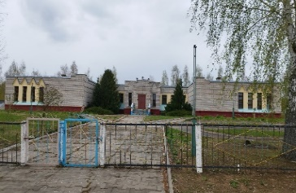
2 | комплекс объектов недвижимости "Богданова усадьба" (реконструкция в качестве соинвестора) | аг. Трилесино | 455.5 | Территория разделена на 3 уровня. На первом уровне, на берегу озера расположены: летнее кафе в березовом ситце, муляж ветряной мельницы. Летний домик для рыбака с двумя небольшими номерами, расположен у воды. Обустроена набережная с беседкой, альпийской горкой и фонтаном. На втором уровне расположены: Гостевой дом: 4-х местный номер на 1 этаже; 2-х местный номер на 2 этаже. В домике есть общая кухня, возле домика - беседка на 30 человек. Четырехместный номер над баней. Номер отапливаемый, есть все удобства. На третьем уровне находятся: два больших домика: в каждом домике - по 2 номера на четверых; кухня; банкетный каминный зал 58 кв.м; Также на территории усадьбы располагается русская баня, сауна, много стильных необычных артобъектов (на весь комплекс объектов требуется ремонт и реконструкция) | Цыганков Борис Витальевич | имеется | нет | 0,65 га, стороительство и обслуживание зданий и сооружений | отсутствуют | автомобильный | Газоснабжение, электроснабжение, водоснабжение | поиск соинвестора для ремонта и реконструкции объета | проживание: аренда дома (до 12 человек) со всеми удобствами, русская баня, сауна и бильярдная, большая беседка на 60 мест для проведения праздников и корпоративов. Развлечения на воде: летняя рыбалка (есть домик рыбака и беседки на берегу) и прокат лодок. | 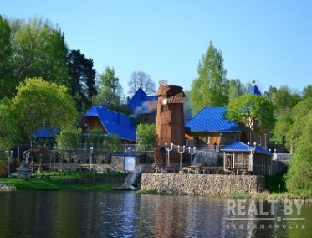
3 | костел Святого Казимира в аг. Рясно Дрибинского района | аг. Рясно Дрибинского района | 2500.0 | Здание костела построено в начале ХIX века. Сейчас памятник архитектуры находится в аварийном состоянии. Реализация проекта предполагает следующие мероприятия и виды работ: - защита карнизной (парапетной) части стены от воздействия на нее атмосферных осадков; - закладка существующих оконных и дверных проемов; - установка вентиляционных щитов в существующие проемы, согласно проектных решений; - замена кладки (перекладка) рядов карнизной или парапетной части стен со всеми сопутствующими работами; - устройство новой временной кровли; - усиление стен и колонн | государственное учреждение культуры "Дрибинский районный историко-этнографический музей" | имеется | нет | - | отсутствуют | автомобильный | Газоснабжение, электроснабжение | продажа с соблюдением обязательных условий (проведение реставрации в установленный срок) | 1) экскурсии; 2) музей; 3) предоставление помещения для проведения мероприятий | 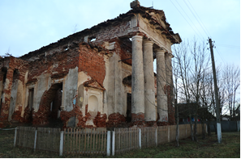
Кировский район
1 | здание детского кафе, инв. № 1148 | Могилевская обл., Кировский район, Мышковичский с/с, аг.Мышковичи, ул.Зеленая | 126.0 | Информация размещена на Инвестиционном портале Национального агентства инвестиций и приватизации Республики Беларусь. | ООО "Рассвет им.К.П.Орловского" | нет | нет | для строительства и обслуживания зданий и сооружений | отсутствуют | автомобильный | имеется | сдача в аренду | реконструкция под объект торговли, гостевой домик
2 | здание магазина хозтовары, инв. № 1933997, рег.№712/D-8694 | Могилевская обл., Кировский район, Мышковичский с/с, аг.Мышковичи, ул. Дворцовая, д. 25-7 | 1070.4 | Двухэтажное кирпичное помещение хозяйственного магазина. Информация размещены на Инвестиционном портале Национального агентства инвестиций и приватизации Республики Беларусь. | ООО "Рассвет им.К.П.Орловского" | нет | нет | для строительства и обслуживания зданий и сооружений | отсутствуют | автомобильный | имеется | сдача в аренду продажа | создание объекта торговли, объекта питания
Кличевский район
1 | комплекс зданий спиртзавода спиртзавод 1 и 2 очередь,спиртохранилище, бродильное отделение,цех по производству спирта,цех ректификации, котельные спиртзавода, здание деревянное двухэтажное, приемное отделение, здание весовой, коптильный цех | Могилевская область,Кличевский район, Несятский сельсовет, аг.Несята | 6269,7 (площадь зданий и помещений от 98 м2 до 2800 м2) | кирпич, камень, дерево | КСУП "Несята-АГРО" | нет | нет | необходимо выделение отдельного земельного участка под объекты, объекты расположены на земельном участке сельскохозяйственного назначения кадастровым номером 723000000001000768, площадью 681,5221 га. | при выделении земельного участка будет учитываться нахождение земель в водоохранной зоне и зоне санитарной охраны источников питьевого водоснабжения | Объекты находятся в непосредственной близости (на расстоянии 0,5 км.) от автомобильной дороги республиканского значения Р-62 Чашники-Бобр-Бобруйск (через Кличев), На расстоянии 5 км.в пос.Ст.Несета расположена Железная дорога (остановочный пункт станция Несета. Подъездные пути к объектам на расстоянии 0,1 км. | имеется точка подключения к электроснабжению (в настоящее время отключена в связи с неиспользованием в хозяйственной деятельности), требуется проверка технических характеристик по водопроводу и скважинам (о возможности их использования) | аренда, продажа, передача в безвозмездное использование под реализацию инвестиционного проекта | создание объекта агроэкотуризма (по аналогии с парком истории "Сула" или музейным комплексом старинных народных ремесел и технологий «Дудутки») с объектами для проживания, размещением объектов общепита и т.д. Здания находятся в хорошем физическом состоянии, собраны на одном земельном участке, часть из них 1904-1907 годов постройки.На земельном участке имеется 4 искусственных водоема, внутри имеется оборудование "Панской винокурни". Можно рассматривать как индустриальное наследие | 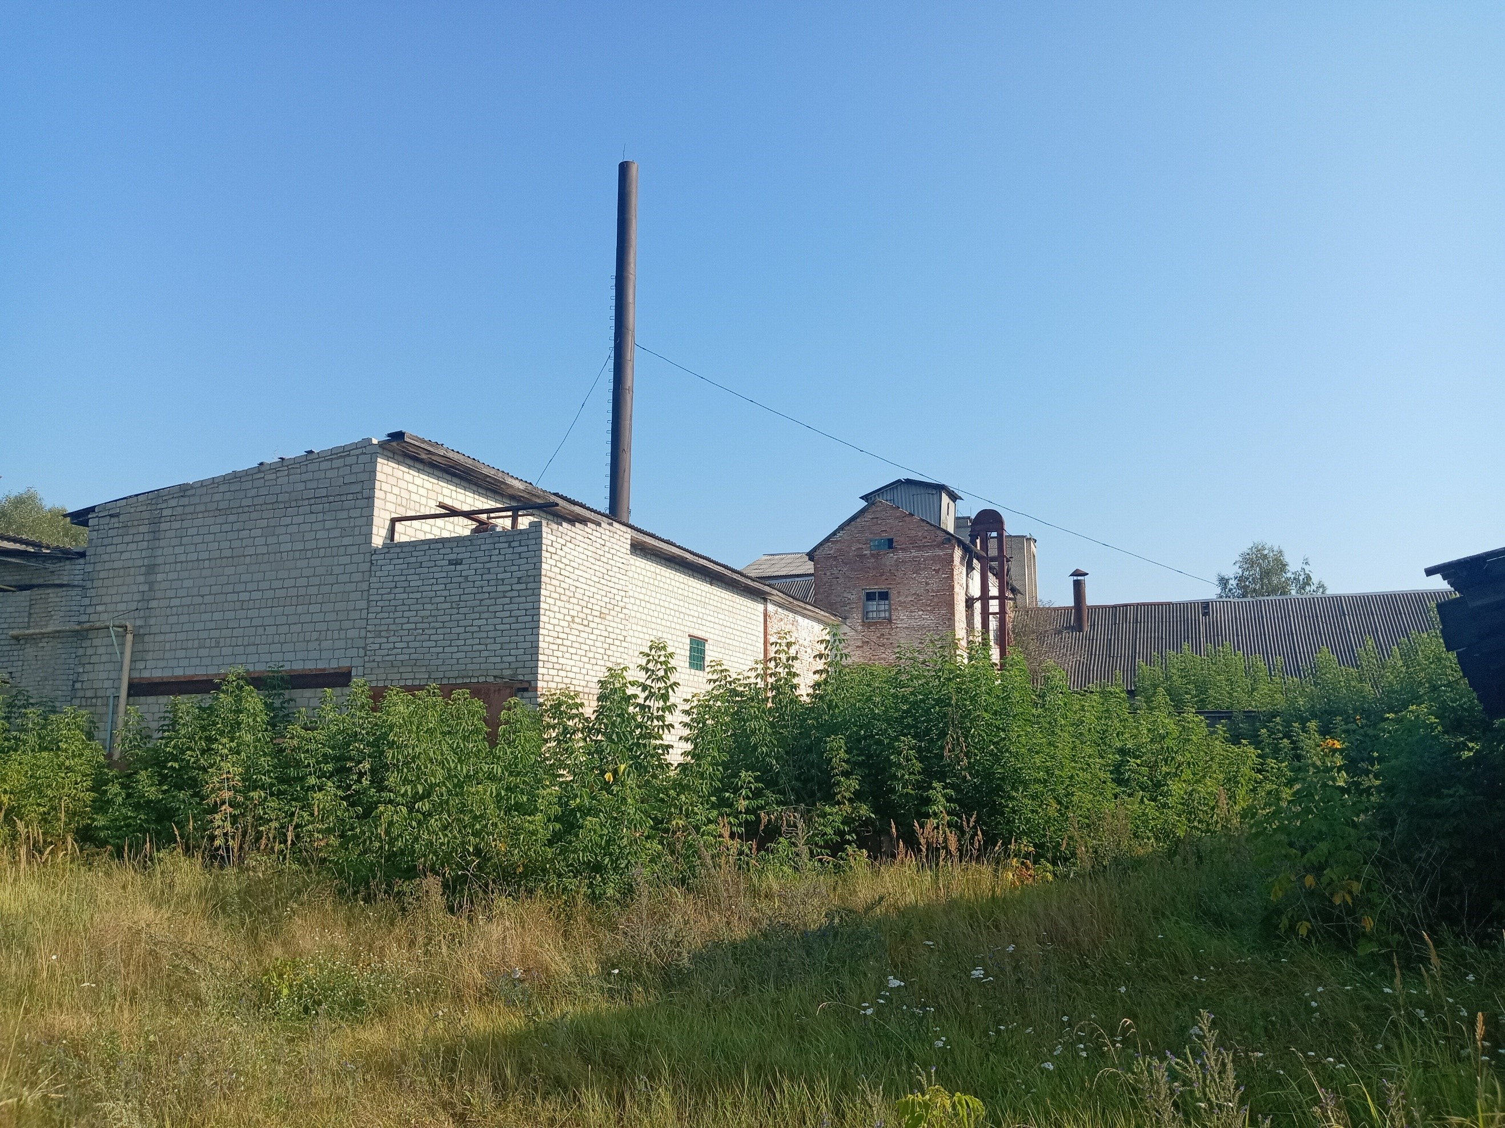 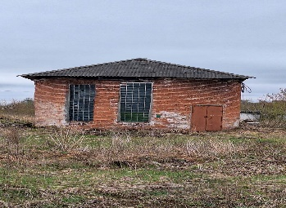
Костюковичский район
1 | комплекс капитальных строений: 732/C-8065 732/C-8165 732/C-8210 732/C-8212 732/C-8213 732/C-8480 732/C-8970 732/C-8971 732/C-8973 732/C-8974 732/C-8975 732/C-8976 732/C-8977 732/C-8978 732/C-11564 732/C-11565 732/C-11566 | Могилевская обл., Костюковичский р-н, г.Костюковичи, ул.Бахарева, 11А | 3694.4 | Электроснабжение, канализация, водоснабжение, подъезные пути | ОАО "Лесохимик" | имеется | нет | 18,3682 га для обслуживания производственной базы/для размещения объектов административного и (или) административно-торгового назначения | сведений нет | автомобильный, железнодорожная ветка, до 5 км до станции Коммунары | электроснабжение, канализация, водоснабжение, подъезные пути, водоем | аренда, продажа | строительство базы отдыха вблизи водоема, иного туристического объекта | 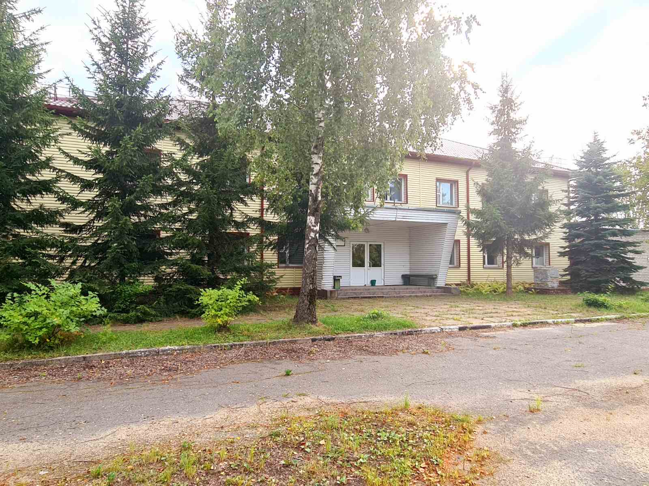 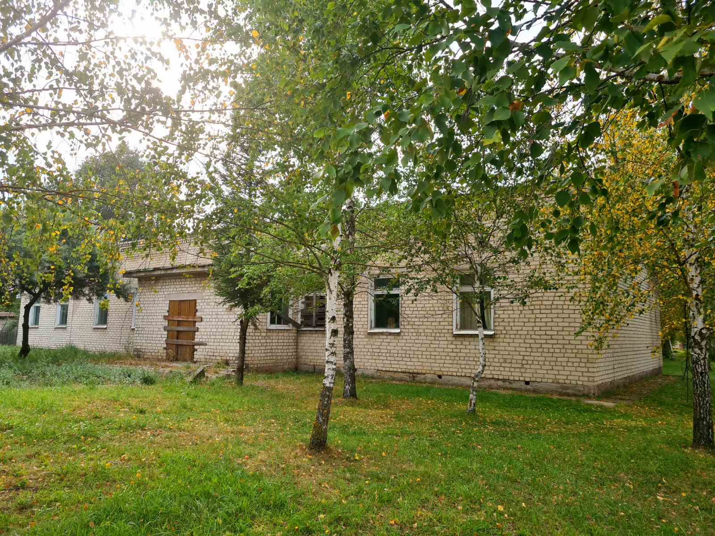
Круглянский район
1 | здание Шепелевичского УПК, инв.№722/С-4509 | Могилевская обл., Круглянский район, Тетеринский с/с, дер. Шепелевичи, пер.Школьный, 1 | 1736,2 (основной объект) | Находящееся в реконструкции капитальное строение с инвентарным номером 722/С-4509 (двухэтажное кирпичное здание Шепелевичского УПК с подвалом 1 719,9 кв.м (до реконструкции 1 736,2 кв.м), кирпичной столовой 220 кв.м, блочным гаражом 44 кв.м, двумя бревенчатыми сараями 63 и 100 кв.м, кирпичным хозблоком 68 кв.м, деревянным забором на ж/б столбах 594,44 м с металлическими воротами 4,72 м); ж/б подземный противопожарный резервуар 59,0 куб.м; дворовое покрытие (асфальтобетон 446,0 кв.м, бетонная плитка 20,9 кв.м и бетонное 129,0 кв.м); артезианская скважина с кирпичным павильоном 21,0 кв.м; стальной наружный водопровод 91,30 м; одноэтажное кирпичное здание котельной с тамбуром 67,8 кв.м и стальной дымовой трубой высотой 15 м на бетонном фундаменте; стальная тепловая сеть 80,7 м по пер. Школьному, 1 в дер. Шепелевичи Тетеринского сельсовета, а также оборудование (электросиловое, тепломеханическое, три котла водогрейных КВТ 95) | Отдел по образованию Круглянского районного исполнительного комитета | имеется | оценочная 535 267,66 руб. на 01.06.2023. Принято решение райисполкома о продаже объекта за 1 БВ. Начальная цена предмета торгов 540,00 руб. | 2,1153 га, срок аренды - 24 года. Целевое назначение - для строительства и обслуживания зданий и сооружений. Назначение земельного участка в соответствии с единой классификацией назначения объектов недвижимого имущества - земельный участок для размещения объектов образования и (или) воспитания | ограничения прав в использовании в связи с расположением: на площади 2,1105 га – на природных территориях, подлежащих специальной охране (в водоохранных зонах рек и водоемов); на пощади 0,0280 га и 0,1070 га – в охранных зонах электрических сетей | автомобилдьный транспорт, 56 км. до дороги М4, 50 км. до дороги М1 | имеется | продажа через аукцион (электронные торги) | реконструкция под туристическую базу, иной объект туризма | 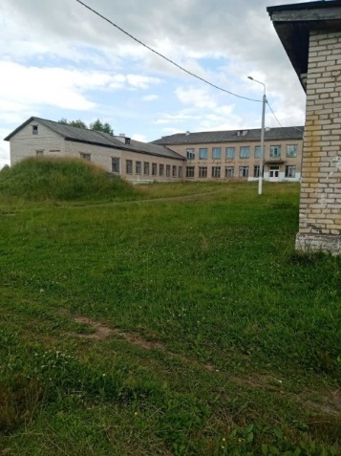
2 | учебный корпус, инв.№722/C-4644 | Могилевская обл., Круглянский р-н, г. Круглое, ул. Суворова, 2А | 3278,0 (основной объект) | Двухэтажное кирпичное здание учебного корпуса с подвалом 3 278,0 кв.м; покрытие спортивной площадки (асфальтобетонные площадки: футбольная, волейбольная, баскетбольная 612,0 кв.м, игровая 449 кв.м; площадка для городков – металлические листы 28,0 кв.м; цементно-бетонные дорожки беговые 557,0 кв.м и бетонный бортовой камень 251,0 м); асфальтобетонное покрытие территории двора 487,9 кв.м с бетонным бордюром 80,74 м; подземный стальной водопровод 108,8 м с 2 ж/б колодцами; наружная канализация 314,4 м (чугун 152,9 м, керамика 161,5 м) с 11 ж/б колодцами | Отдел по образованию Круглянского районного исполнительного комитета | имеется | оценочная стоимость 431 101,19 руб. на 01.01.2024. Принято решение райисполкома о продаже объекта за 1 БВ. Начальная цена предмета торгов 225,00 руб. | 1,2292 га, срок аренды земельного участка 36 лет. Целевое назначение земельного участка - для строительства и обслуживания зданий и сооружений Назначение земельного участка в соответствии с единой классификацией назначения объектов недвижимого имущества - для размещения объектов неустановленного назначения | на природных территориях, подлежащих специальной охране (в водоохранных зонах рек и водоемов); в охранных зонах электрических сетей - на площади 0,0923 га | автомобилдьный транспорт, 26 км. до дороги М-4, 20 км. до дороги М-1 | имеется возможность подключения к электроснаюжению (расстояние до ТП 70 м.) | продажа через аукцион (электронные торги) | реконструкция под туристическую базу, иной объект туризма | 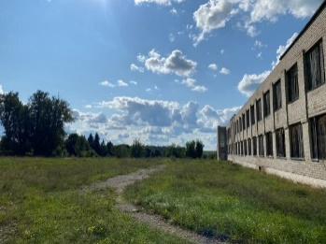
3 | ГУО «Рубежский учебно-педагогический комплекс детский сад-средняя школа», инв.№ 722/С-4864 | Могилевская обл., Круглянский р-н, Филатовский с/с, д. Рубеж, ул. Парковая, 28, | 2428,3 (основной объект) | Двухэтажное кирпичное здание ГУО «Рубежский учебно-педагогический комплекс детский сад-средняя школа» 2428,3 кв.м с асфальтовым покрытием 1044,0 кв.м, бортовым камнем 38,0 кв.м, кирпичным гаражом 108,0 кв.м, блочной уборной 11,0 кв.м, кирпичным овощехранилищем 34,0 кв.м, деревянным забором на деревянных столбах 522,0 кв.м, деревянным забором на металлических столбах 35,0 кв.м, металлическими воротами 10,0 кв.м и калиткой 1,0 кв.м; кирпичная котельная 117,7 кв.м со стальной дымовой трубой высотой 21,0 м; здание очистных сооружений 34,0 кв.м; кирпичная водонапорная башня 5,0 кв.м; стальная тепловая сеть инв. № 01210061 2,1 м; металлическая фильтровая артезианская скважина глубина 77,0 м; стальная тепловая сеть 44,0 м; наружная канализация 411,9 м (чугун 57,7 м, асбестоцемент 10,7 м, керамика 343,5 м) с очистными сооружениями 21,0 кв.м; стальной наружный водопровод 5,6 м; наружный водопровод 164,8 м (чугун 62,0 м, сталь 102,8 м), а также оборудование – котел Универсал-5, котел КВТ-0,5, теплосчетчик ТЭМ-0,5, электросиловое оборудование | Отдел по образованию Круглянского районного исполнительного комитета | имеется | оценочная стоимость 862 219,63 руб. на 01.09.2024. Принято решение райисполкома о продаже объекта за 1 БВ. Начальная цена предмета торгов 588,00 руб. | 2,6014 га, срок аренды земельного участка - 28 лет. Целевое назначение земельного участка - для строительства и обслуживания зданий и сооружений Назначение земельного участка в соответствии с единой классификацией назначения объектов недвижимого имущества - для размещения объектов образования и (или) воспитания | в охранных зонах электрических сетей на площади 0,0004 га | автомобилдьный транспорт, 36 км. до дороги М-4, 30 км. до дороги М-1 | имеется | продажа через аукцион (электронные торги) | реконструкция под туристическую базу, иной объект туризма | 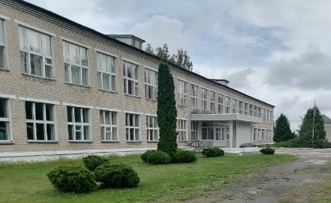
4 | здание сада, инв.№722/С-4715 | Могилевская обл., Круглянский р-н, Филатовский с/с, аг.Филатово, ул.Молодежная, 2А | 1752.3 | Двухэтажное кирпичное здание сада с подвалом, пятью верандами | Отдел по образованию Круглянского районного исполнительного комитета | имеется | нет | 2,6014 га, срок аренды земельного участка - 28 лет. Целевое назначение земельного участка - для строительства и обслуживания зданий и сооружений Назначение земельного участка в соответствии с единой классификацией назначения объектов недвижимого имущества - для размещения объектов образования и (или) воспитания | нет | автомобилдьный транспорт, 48 км. до дороги М-4, 10 км. до дороги М-1 | имеется | аренда, аренда с последующей продажей | реконструкция под средства размещения, объект общественного питания и т.п.
5 | здание учебно-производственного комбината, инв. №722/C-3403 | Могилевская обл., Круглянский р-н, г. Круглое, ул. Крупской, 4А, | 855 | Двухэтажное кирпичное здание УПК 855,0 кв.м с тепловой сетью 25 м и наружным водопроводом 36,4 м | Учреждение «Круглянская детско-юношеская спортивная школа» | имеется | оценочная стоимость 57 092,6 руб. на 01.01.2025. Принято решение райисполкома о продаже объекта за 1 БВ. Начальная цена предмета торгов 135,00 руб. | 0,4693 га, срок аренды земельного участка 2 года. Целевое назначение земельного участка - для строительства и обслуживания зданий и сооружений Назначение земельного участка в соответствии с единой классификацией назначения объектов недвижимого имущества - для размещения объектов физкультурно-оздоровительного и (или) спортивного назначения | нет | автомобилдьный транспорт, 26 км. до дороги М-4, 20 км. до дороги М-1 | имеется | продажа через аукцион (электронные торги) | реконструкция под базу отдыха, объект общественного питания и т.п. | 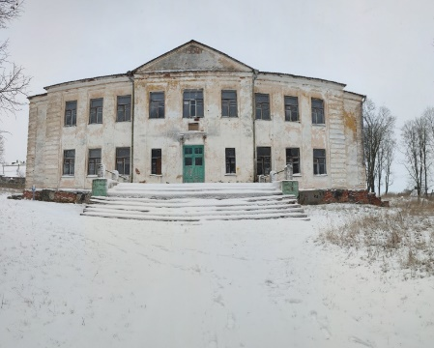
6 | здание больницы, инв. №722/C-4576 | Могилевская обл., Круглянский р-н, Филатовский с/с, дер.Круча, ул.Советская, 45 | 326,00 (основной объект) | Одноэтажное бревенчатое облицованное кирпичом здание больницы с двумя холодными пристройками, складом (29,0 м.кв.), сараем (202,0 м.кв.), котельной (71,0 м.кв.) и шахтным колодецем | Учреждение здравоохранения «Круглянская центральная районная больница» | имеется | оценочная стоимость 84 131,95 руб. на 01.06.2026. | 1,1432 га, целевое назначение по решению исполкома: Земельный участок для строительства и обслуживания зданий и сооружений. Целевое назначение в соответствии с единой классификацией назначения объектов недвижимого имущества - земельный участок для размещения объектов здравоохранения и (или) предоставления социальных услуг | на природных территориях, подлежащих специальной охране (в водоохранной зоне реки, водоема), площадь 1,1432 га, в охранных зонах электрических сетей, площадь 0,0689 га, на природных территориях, подлежащих специальной охране (в зоне санитарной охраны водного объекта, используемого для хозяйственно-питьевого водоснабжения, в зоне санитарной охраны в местах водозабора), площадь 0,1432 га | автомобилдьный транспорт, 56 км. до дороги М-4, 40 км. до дороги М-1 | имеется | продажа через аукцион (электронные торги) | создание объекта агроэкотуризма | 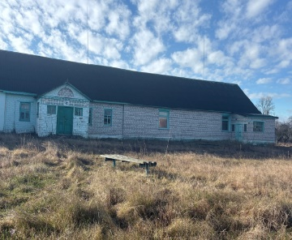
7 | здание бывшей администрации | Могилёвская область, Круглянский сельсовет, аг. Радча | 250.0 |  |  | имеется | аренда, 300 рублей в месяц |  |  | автомобильное, Р26, М1 | электроснабжение | аренда, возможна продажа | создание объекта придорожного сервиса
Могилевский район
1 | ресторан «Steak & Wine» | Могилевский район, Княжицкий сельсовет, М-4, 187-й км | 1000.0 | Ресторан |  | имеется | ориентировочная стоимость в сумме эквивалентной 900 000 долларов |  |  | автомобильный, М4 | электроснабжение, водопровод, канализация, отопление | продажа, владельцы готовы рассмотреть возможность сдачи объекта в аренду | создание объекта придорожного сервиса
2 | этнографическая белорусская деревня XIX века | Могилевский район, Буйничский сельсовет, Р-93, 10-й км | 2000.0 | Ресторанно-гостиничный комплекс, кафе |  | имеется | нет |  |  | автомобильный, Р93 | электроснабжение, водопровод, канализация, отопление | продажа | создание объекта придорожного сервиса
Мстиславский район
1 | здание школы, 723/С-8167 | Мстиславский район, аг.Заболотье, ул.Центральная, 6 | 2346.5 | двухэтажное кирпичное здание с подвалом 7 крыльцами, гаражом, теплицой, погребом, уборной | ГУО "Ходосовская средняя школа" | имеется | оценочная стоимость на 01.06.2023 - 155,63 тыс. руб. | 2,4887 га, для строительства и обслуживания зданий государственного учреждения | имеются | автомобильный, до основной автодороги Р-73 - 2,12 км | местная канализация, водопровод, электроэнергия | продажа (аукцион за 1 БВ) | создание база отдыха, объекта по оказанию туристических услуг
2 | здание школы, 723/С8459 | Мстиславский район, д.Раздел, ул.Школьная, 1 | 2675.7 | трехэтажное железобетонное (блоки, плиты) здание с подвалом, 5 крыльцами, тамбуром, сараем | ГУО "Подсолтовская средняя школа" | имеется | оценочная стоимость на 01.01.2025 - 446,31 тыс. руб. | 2,5988 га, для строительства и обслуживания зданий государственного учреждения | имеются | автомобильный, до основной автодороги Р-15 - 3,20 км | местная канализация, водопровод, электроэнергия | продажа (аукцион за 1 БВ) | создание база отдыха, объекта по оказанию туристических услуг
Славгородский район
1 | ясли-сад, №734/С-4709 | Славгородский район, Васьковичский сельсовет, аг.Поповка, ул.Молодежная, 2 | 314.5 | Одноэтажное здание, стены кирпичные | Государственное учреждение образования «Васьковичская средняя школа» | имеется | 345 490 руб. на 01.07.2025 | 0,4095 га, для строительства и обслуживания зданий и сооружений / Земельный участок для размещения объектов образования и (или) воспитания | земли, находящихся в водоохранных зонах водных объектов вне прибрежных полос | автомобильное транспортное сообщение, до Р-43 - 0,2 км, до Е-95 - 41 км. | имеется водопровод, местная канализация, теплосеть | продажа на аукционе | создание объекта по оказанию услуг
2 | ясли-сад, № 734/С-4761 | Славгородский район, Лопатичский сельсовет, аг.Лопатичи, ул. Садовая,14 | 481.1 | Одноэтажное здание, стены кирпичные | Государственное учреждение образования «Лопатичская средняя школа» | имеется | 213 474 руб. на 01.07.2024 | 0,2859 га, для строительства и обслуживания зданий и сооружений / Земельный участок для размещения объектов образования и (или) воспитания | земли, расположенные на территории, подвергшейся радиоактивному загрязнению в результате катастрофы на Чернобыльской АЭС (в зоне с периодическим радиационным контролем) | автомобильное транспортное сообщение, до Р-71 - 0,2 км, до Е-95 - 41 км. | имеется местная канализация | продажа на аукционе | создание объекта по оказанию услуг
3 | детский сад, №734/С-4764 | Славгородский район, Свенский сельсовет, д. Большая Зимница, ул. Школьная, 3 | 438.9 | Одноэтажное здание, стены кирпичные | Государственное учреждение образования «Свенская средняя школа» | имеется | нет | 1,6703 га, для строительства и обслуживания зданий и сооружений / Земельный участок для размещения объектов образования и (или) воспитания | земли, расположенные на природных территориях, подлежащих специальной охране (в водоохранной зоне); на природных территориях, подлежащих специальной охране (в зоне санитарной охраны источников питьевого водоснабжения централизованных систем питьевого водоснабжения), в границах третьего пояса; на территории, подвергшейся радиоактивному загрязнению (зона с правом на отселение) | автомобильное транспортное сообщение, до Р-43 -7 км, до Е-95 -20 км. | имеется водопровод, местная канализация | аренда (готовится пакет документов для продажи на аукционе) | создание объекта по оказанию услуг
4 | средняя школа, № 734/С-4763 | Славгородский район, Свенский сельсовет, д. Большая Зимница, ул. Школьная, 3 | 1772.0 | Двухэтажное здание, стены кирпичные | Государственное учреждение образования «Свенская средняя школа» | имеется | нет | 1,6703 га, для строительства и обслуживания зданий и сооружений / Земельный участок для размещения объектов образования и (или) воспитания |  | автомобильное транспортное сообщение, до Р-43 -7 км, до Е-95 -20 км. | имеется водопровод, местная канализация | аренда (готовится пакет документов для продажи на аукционе) | создание объекта по оказанию услуг
5 | здание районной ветеринарной станции, № 734/С-4507 | г. Славгород, ул. Красноармейская, 8 | 192.9 | Одноэтажное здание, стены кирпичные | ВСУ «Славгородская районная ветеринарная станция» | имеется | нет | 0,9044 га, для строительства и обслуживания зданий и сооружений / Земельный участок для размещения объектов административного и (или) административно-торгового назначения | ограничения (обременения) прав на земельные участки, расположенные на территории, подвергшейся радиоактивному загрязнению в результате катастрофы на Чернобыльской АЭС (в зоне с правом на отселение); на природных территориях, подлежащих специальной охране (в зоне санитарной охраны источников питьевого водоснабжения централизованных систем питьевого водоснабжения), в границах третьего пояса | автомобильное транспортное сообщение, до Р-43 - 3,4 км, до Е-95 - 48 км. | имеется водопровод | аренда (готовится пакет документов для продажи на аукционе) | создание объекта по оказанию услуг
6 | здание гребной базы, № 734/С-3682 | г. Славгород, ул. Луначарского, 16 | 190.4 | Одноэтажное здание, стены кирпичные | Государственное учебно-спортивное учреждение «Детско-юношеская спортивная школа Славгородского района» | имеется | нет | 0,1932 га, для содержания и обслуживания зданий и строений / Земельный участок для размещения объектов физкультурно-оздоровительного и (или) спортивного назначения | ограничения (обременения) прав на земельные участки, расположенные на природных территориях, подлежащих специальной охране (в водоохранной зоне); в прибрежных полосах рек и водоемов; на природных территориях, подлежащих специальной охране (в зоне санитарной охраны источников питьевого водоснабжения централизованных систем питьевого водоснабжения), в границах третьего пояса; на территории, подвергшейся радиоактивному загрязнению (зона с правом на отселение); | автомобильное транспортное сообщение, до Р-43 - 2,8 км, до Е-95 - 49 км. | отсутствует водопровод, канализация | аренда (готовится пакет документов для продажи на аукционе) | создание объекта по оказанию услуг | 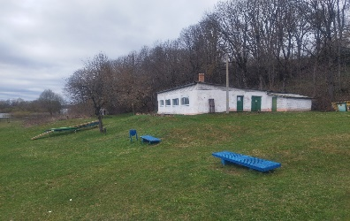
Хотимский район
1 | объекты бывшей средней школы | Хотимский район, д.Ветка ул.Школьная, 3 | 1930.8 | В комплекс объектов входит здание средней школы, котельная, тепловая сеть, канализационная сеть, беседка материальный склад, погреб,асфальтное покрытие | Отдел по образованию Хоимского райисполкома | наличие всех документов | 10 базовых величин | 2,8941 га, для строительства и обслуживания зданий и сооружений, код 11610, земельный участок для размещения объектов для образования (или воспитания) | ограничений нет | Расположено в 25 км от г.п.Хотимска Н-11354 | электроснабжение, водоснабжение, канализация, асфальтированные дорожные пути | аренда, продажа, выставлен на аукцион | база отдыха, туризм
Чериковский район
1 | капитальное строение (здание прачечной) | г. Чериков, ул. Рокоссовского, 89 | 766.0 |  |  | имеется | 1 кв.м. - 4,5 рубля в месяц |  |  | автомобильное, Р122, Р43 | электроснабжение, водопровод, канализация | аренда (всего здания, либо частично) | создание объекта придорожного сервиса
Шкловский район
1 | объект бывшей средней школы | Могилевская обл., Шкловский р-он, Городищенский с/с аг.Ордать, ул. Центральная, 1а | 2590.0 | Двухэтажное кирпичное здание школы 1996 года постройки с подвалом, с центральным отоплением, канализацией, электричеством. Имеется асфальное покрытие, тратуарные дорожки, ворота деревянные из щитов, ограждение из ж/б плит и деревянного штакетника | Отдел образования Шкловского райисполкома | имеется | оценочная стоимость - 1 377,324 | 1,44 га , целевое назначение - для содержания и обслуживания существующих зданий и сооружений/земельный участок для размещения объектов образования и (или) воспитания | отсутствует | имеется удобное транспортное соообщение, удаленность от г.Шклова составляет 33 км | имеется | продажа, выставлен на аукцион | организация коллективных средств размещения, мест временного размещения, создание базы отдыха | 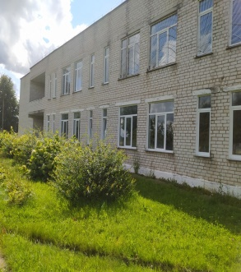
2 | СОК "Лысая гора" | Могилевская обл., Шкловский р-он,Словенский с/с, юго-заподнее д.Ржавцы |  | Комплекс посторен в 2003 году и расположен в живописном сосновом бору на левом берегу реки Днепр, всего в 2–5 км от города Шклова. Рядом с ним находится уникальный геологический памятник природы республиканского значения — «Нижнинский ров» (обнажение межледникового торфяника). Комплекс состоит из деревянных 8 отдельностоящих гостевых домиков вместимостью до 50 мест, стеклянной беседки для праздников,банкетного зала"Пирамида" вместимостью 60 чел., зрительных навесов со столами, сценической плащадки, мангальной зоны, пищеблока, спортивных и смотровых площадок с панорамным видом на Днепр и г.Шклов. | ГУ "ЦФОРс населением Шкловвского района" | имеется | нет информации | 6,87 га, социально-оздоровительный комплекс | отсутствует | удобное транспортное сообщение, удаленность от г.Шклов составляет 2 км | электроснабжение, водоснабжение | поиск инвестора для ремонта и реконструкции объекта | проживание: аренда домиков , здание для кафе, стеклянная беседка, пимамида, навесы для зрителей со столами для проведения праздников и корпоративов, сценическая площадка | 